St-O-001
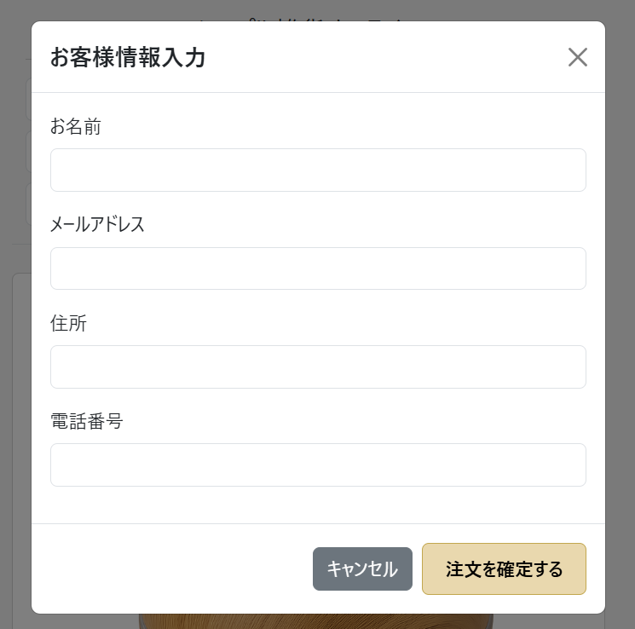
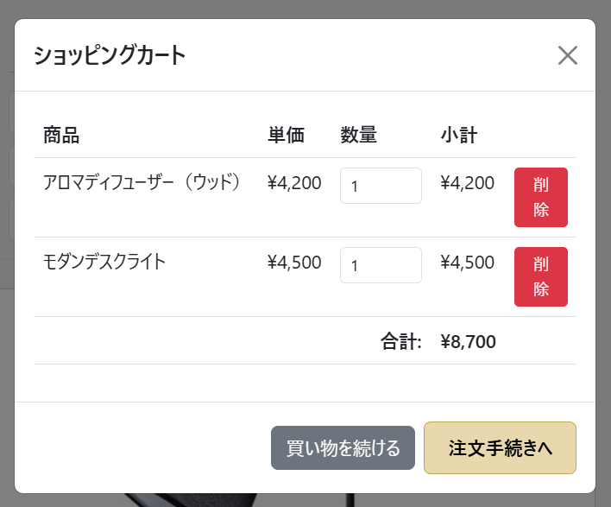
アロマディフューザー x1, モダンデスクライト x1 がカートに入っている (バッジ=2) | カートモーダルが閉じて、顧客情報入力モーダル (checkoutModal) が表示される

St-O-002
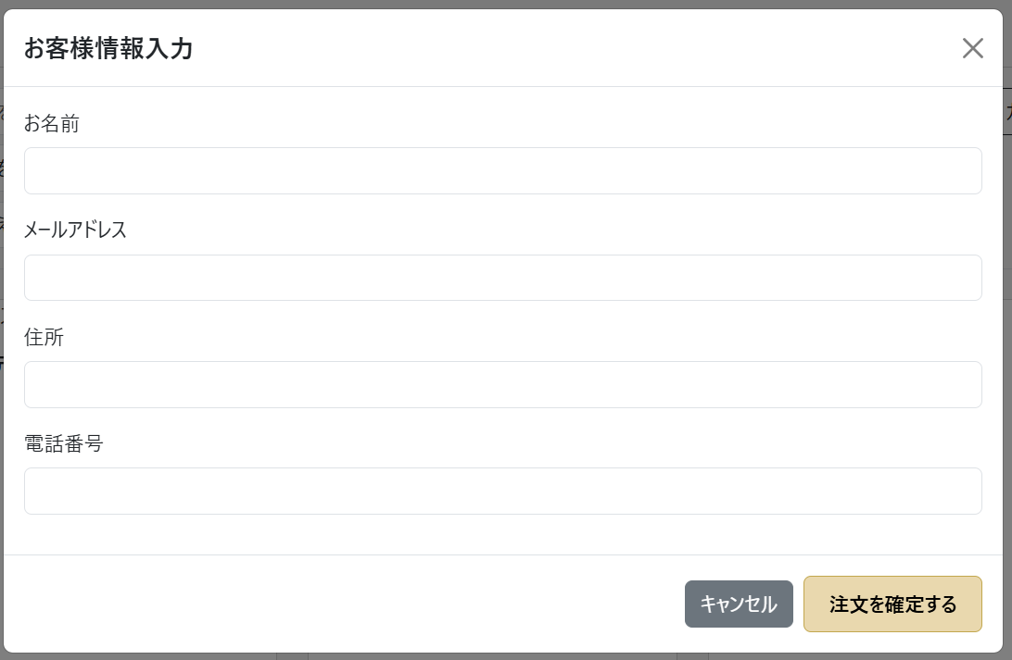
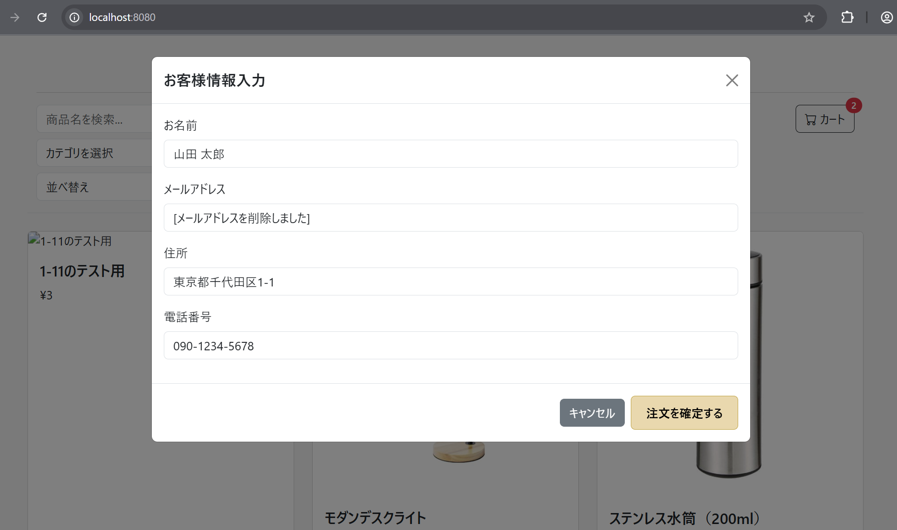
顧客情報入力モーダルが表示されている | 各入力欄に情報が正しく入力されて、エラー無く表示されている

St-O-003
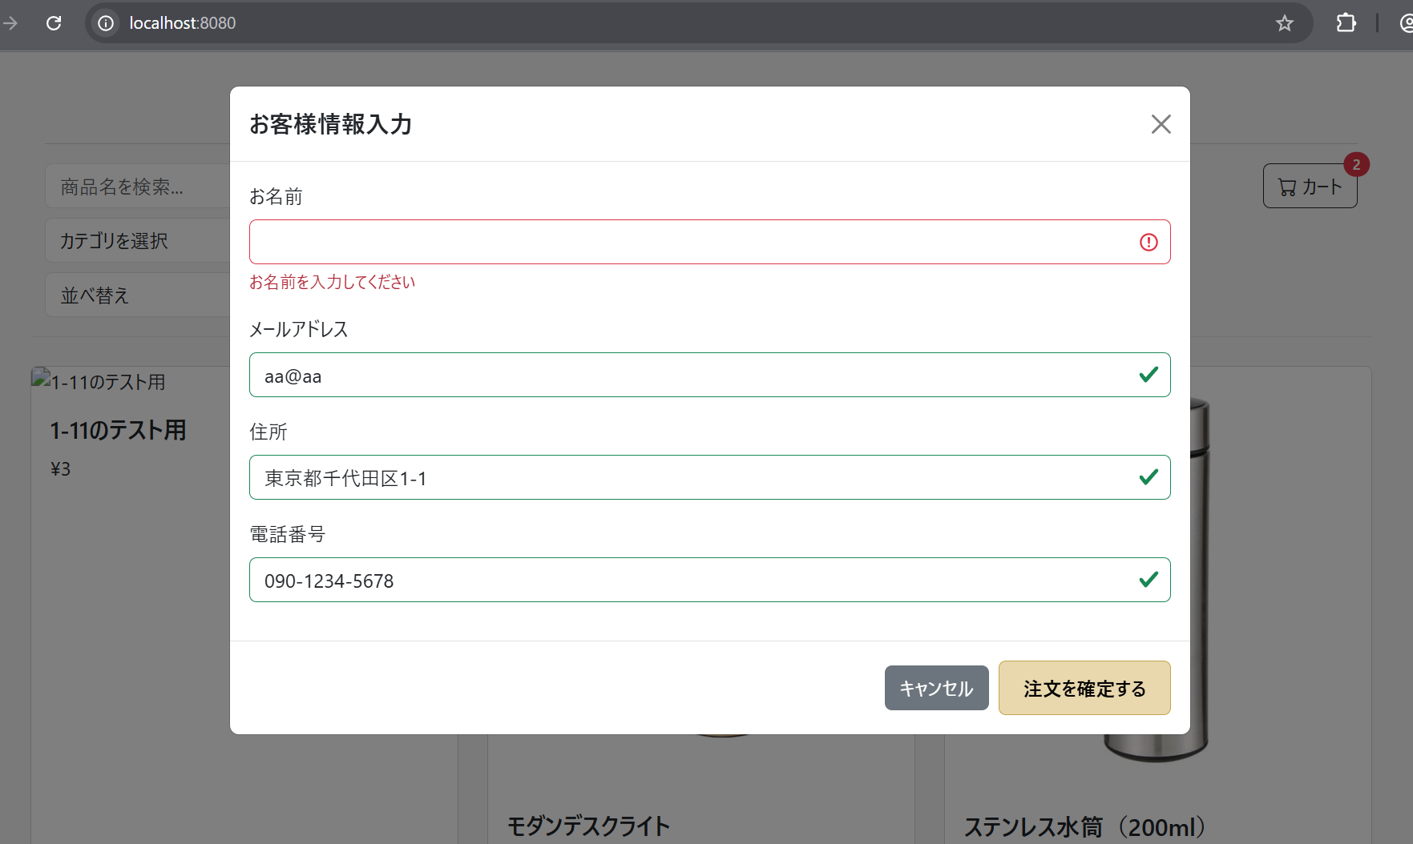
顧客情報入力モーダルが表示されている | お名前を未入力、その他の項目を正しく入力して、注文確定を押下すると、"お名前を入力してください"と表示されている

St-O-004
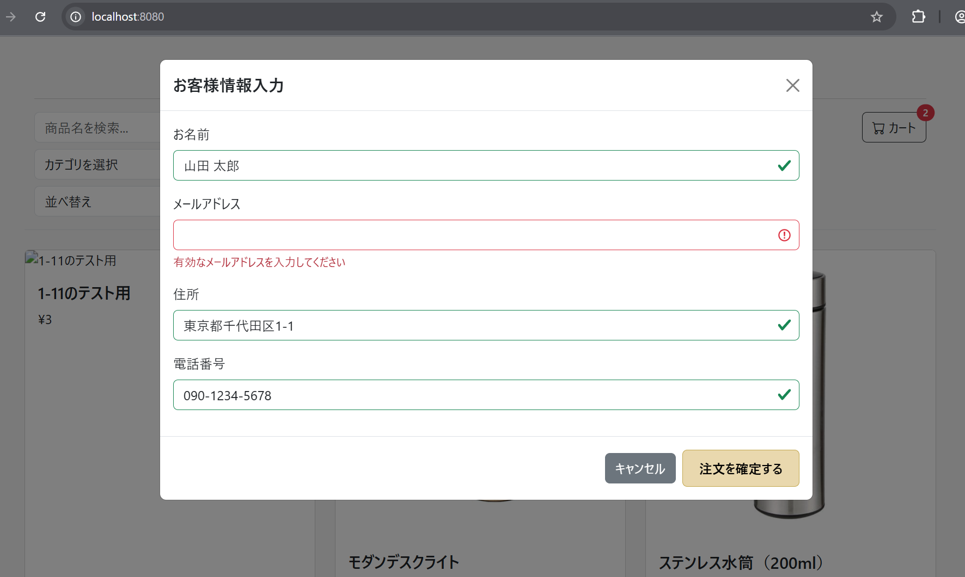
顧客情報入力モーダルが表示されている | メールアドレスを未入力、その他の項目を正しく入力して、
 | 注文確定を押下すると、"有効なメールアドレスを入力してください"と表示されている

St-O-005
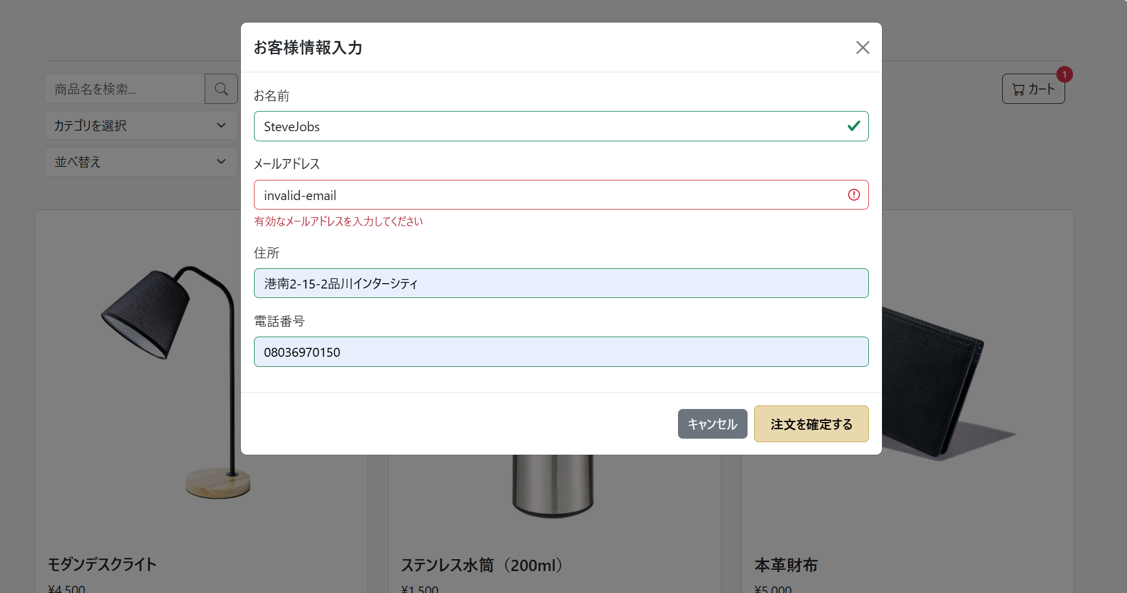
顧客情報入力モーダルが表示されている | メールアドレスを不正な形式で入力、その他の項目は正しく入力して、
 | 注文確定を押下すると、"有効なメールアドレスを入力してください"と表示されている

St-O-006
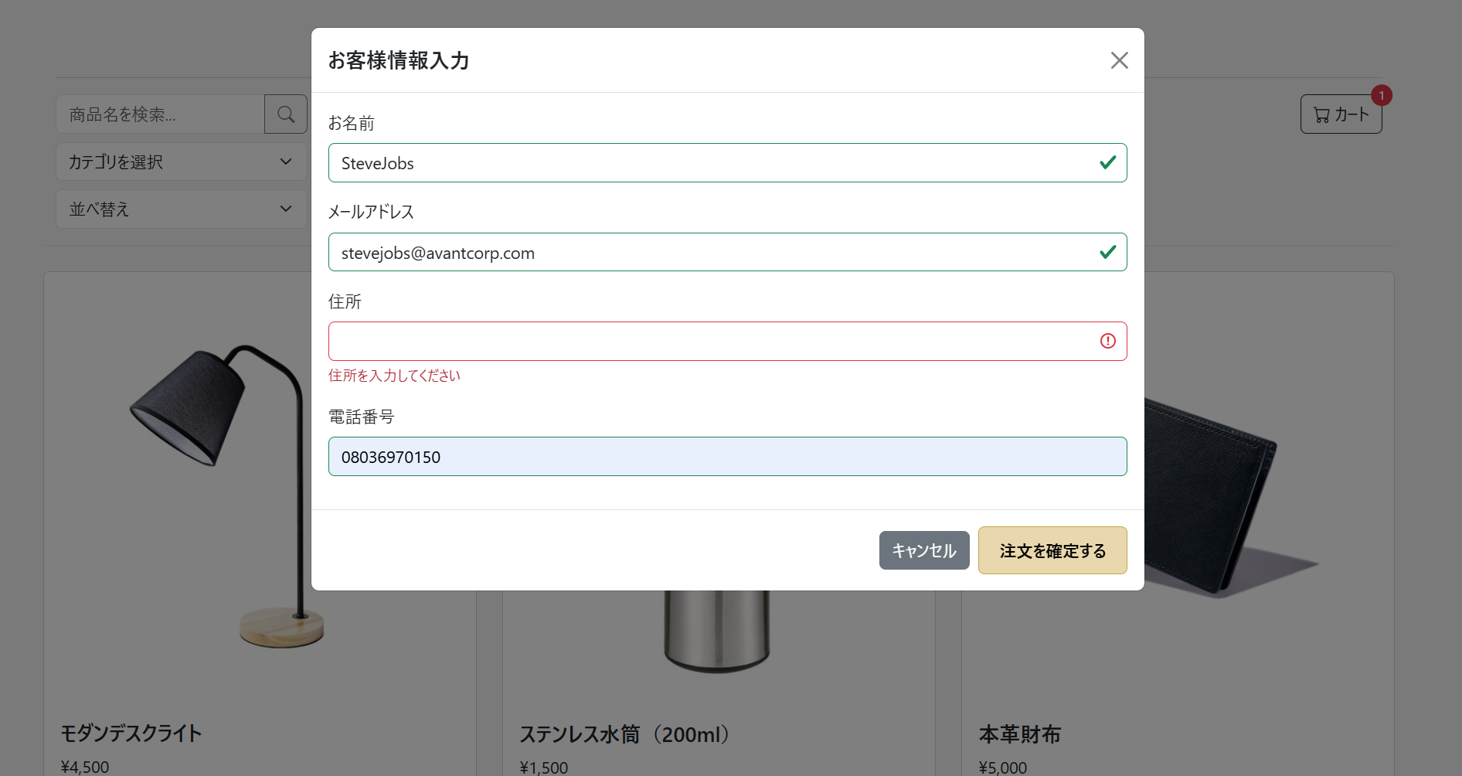
顧客情報入力モーダルが表示されている | 住所を未入力、その他の項目を正しく入力して、
 | 注文確定を押下すると、"住所を入力してください"と表示されている

St-O-007
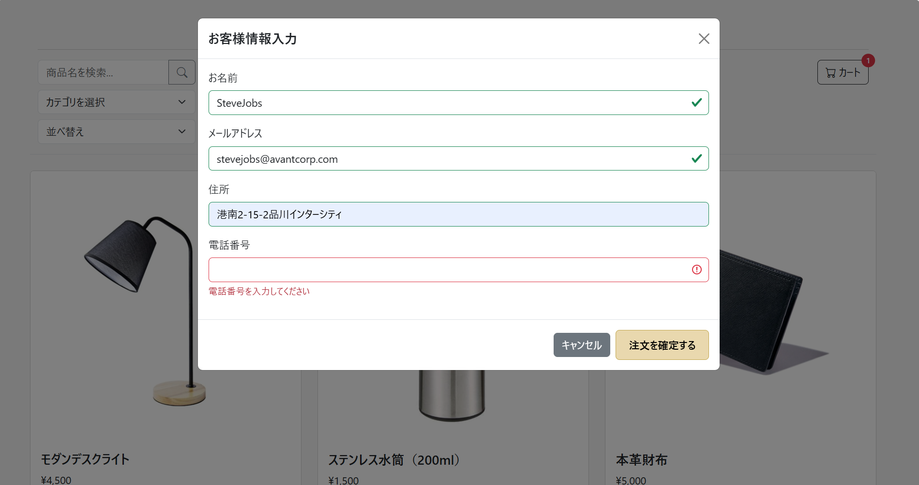
顧客情報入力モーダルが表示されている | 電話番号を未入力で、その他の項目は正しく入力して、
 | 注文確定を押下すると、"電話番号を入力してください"と表示されている

St-O-008
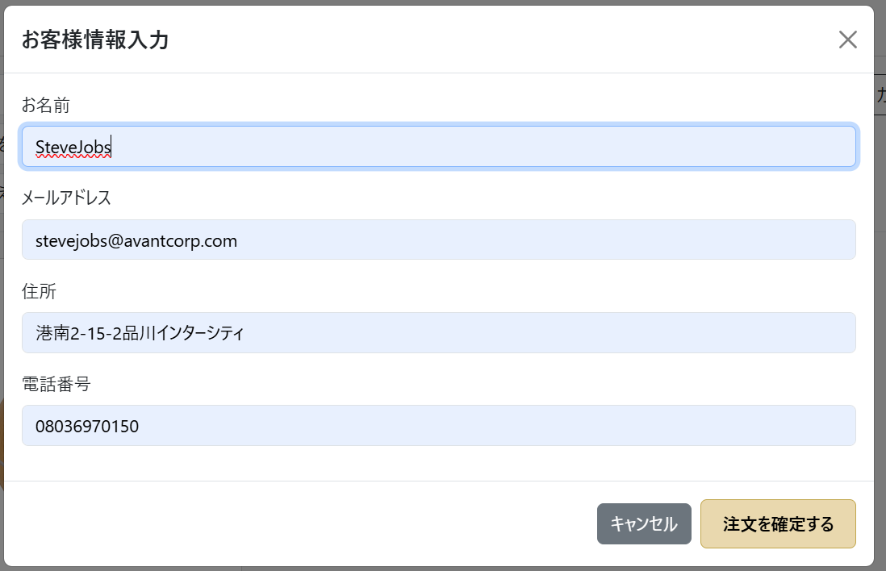
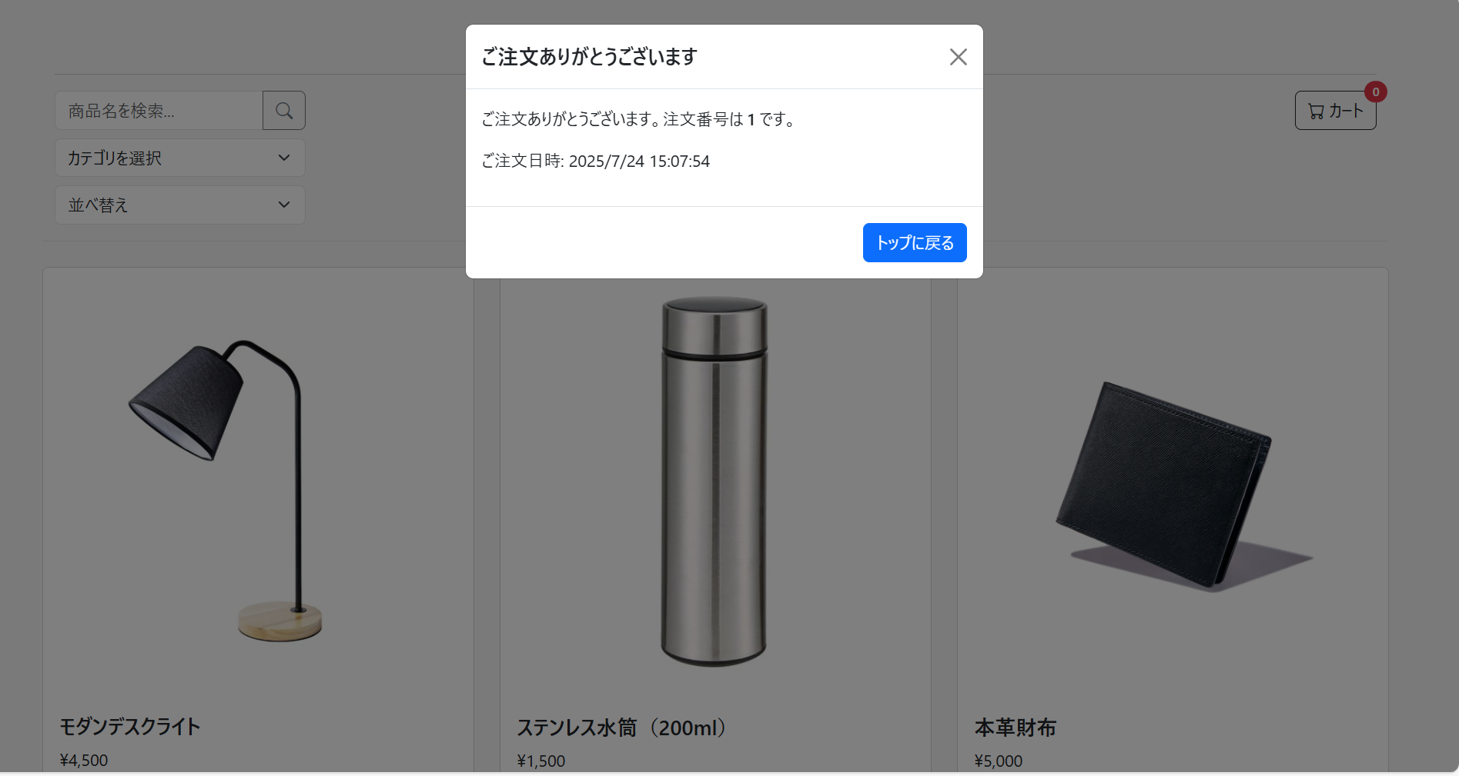
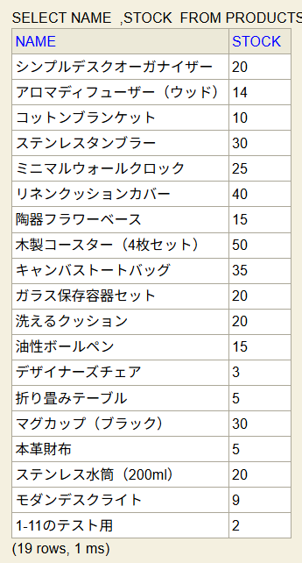
カートにはアロマディフューザー x1, モダンデスクライト x1。 | 顧客情報入力モーダルが表示されて、正しく入力して注文確定を押下 | 完了モーダルに「ご注文ありがとうございます」等のメッセージと、 | DBのordersテーブルに注文情報が、order_detailsテーブルに対応する明細が保存されていること。 | DBのproductsテーブルでアロマディフューザーとモダンデスクライトの在庫がそれぞれ1減っている
 |  | 注文番号が表示されている

St-O-009
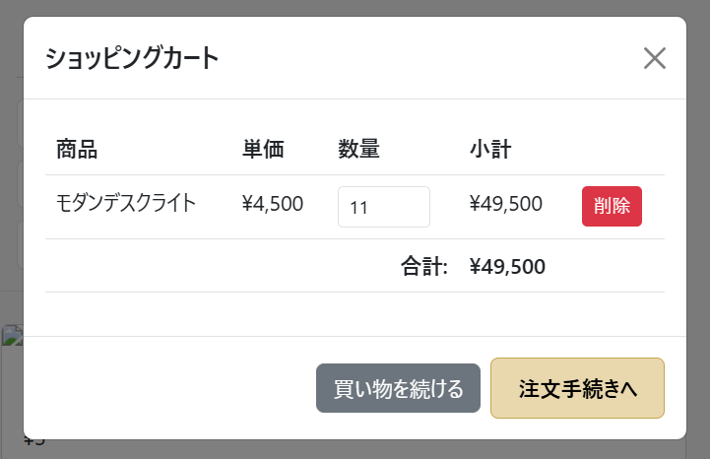
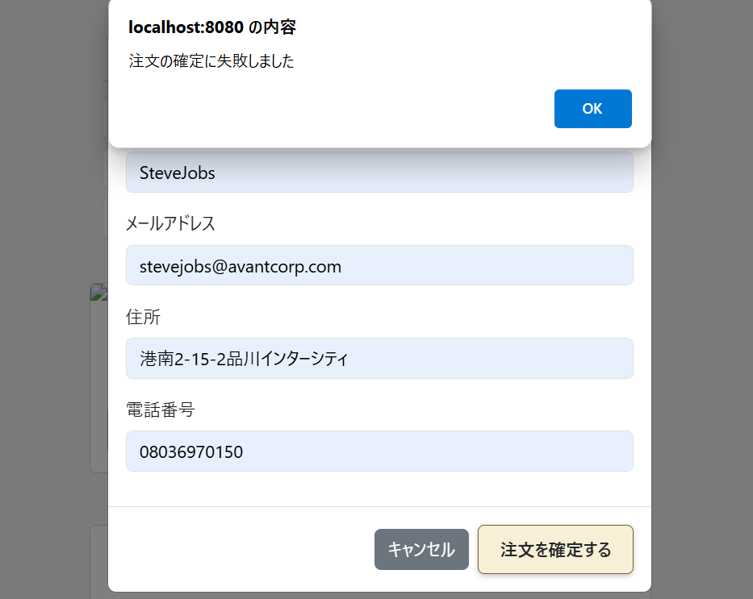
カートに商品在庫以上の数量の商品が入っている | 顧客情報入力モーダルが表示され、正しく入力して、注文確定を押下すると、
 | ”注文の確定に失敗しました”と表示されている

St-O-010
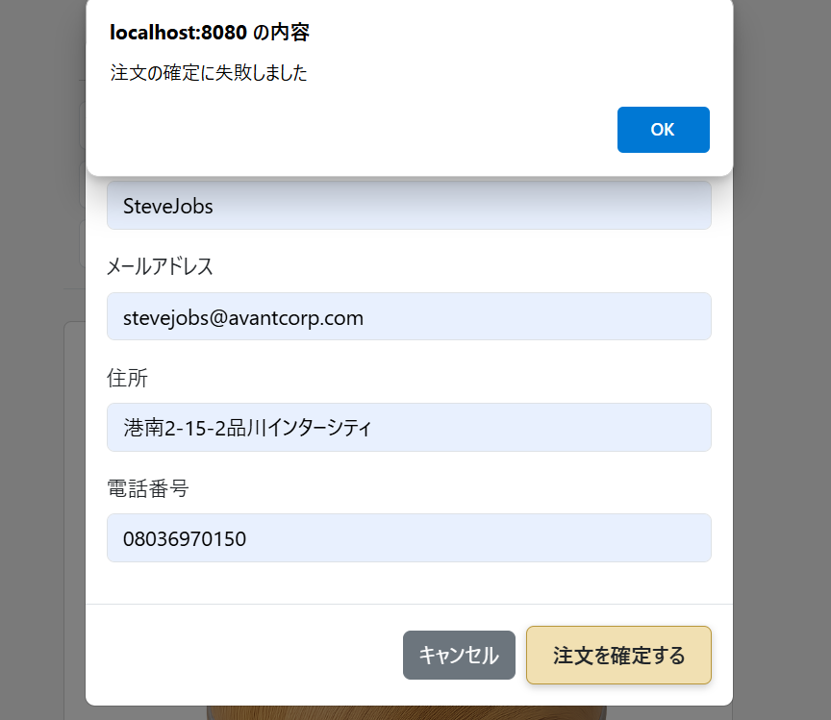
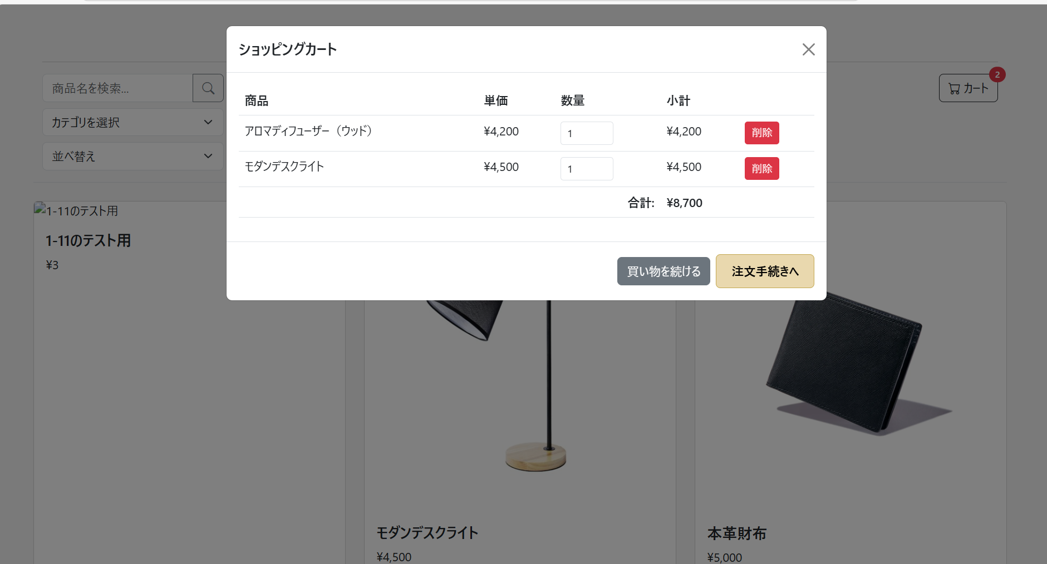
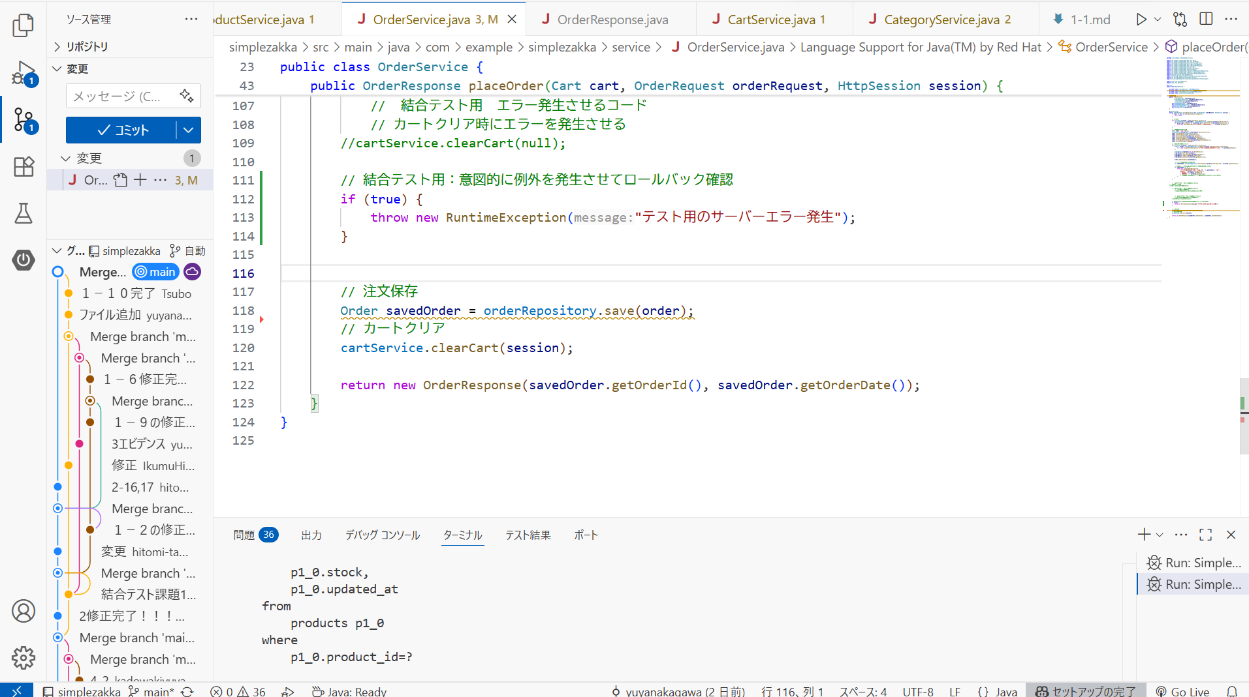
カートにはアロマディフューザー x1, モダンデスクライト x1。 | OrderService.placeOrder 内で意図的に例外が発生するように一時的にコード変更 | 顧客情報入力モーダルが表示され、正しく入力して、注文確定を押下すると、
 |  | ”注文の確定に失敗しました”と表示されている

St-O-011
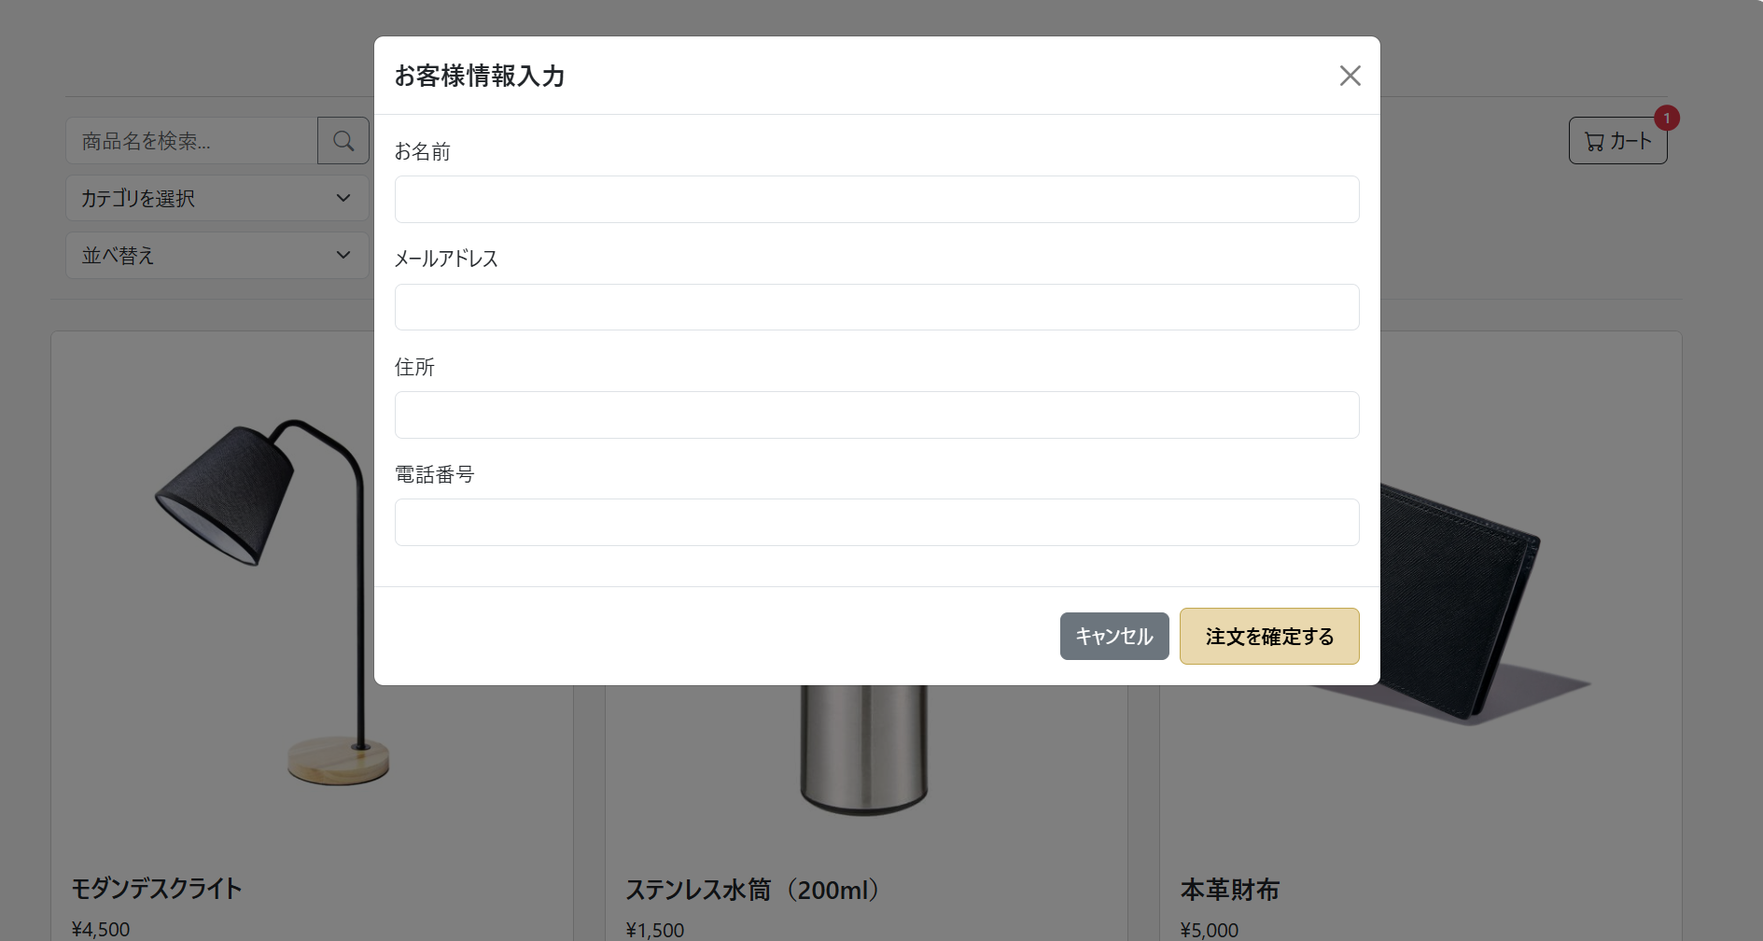
顧客情報入力モーダルが視覚的に分かりやすく表示されている

